关系图
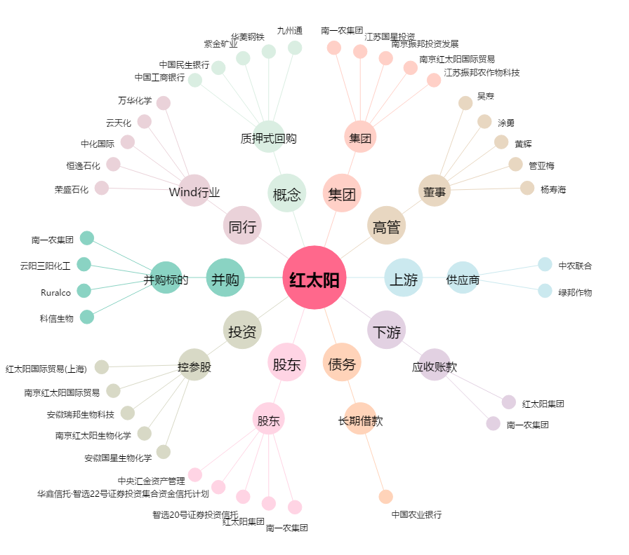
红太阳[000525.SZ] - 关系概览图

